口座データ
画面 | システム名 | 施設使用料・償還金等料金計算及び納付書作成システム 口座振替データ作成機能構築業務 | 作成者 | 藤城 |  | 修正者
 | サブシステム名 | 口座データ | 作成日 | 2025-04-01 |  | 修正日
画面イメージ |  |  |  | 機能説明
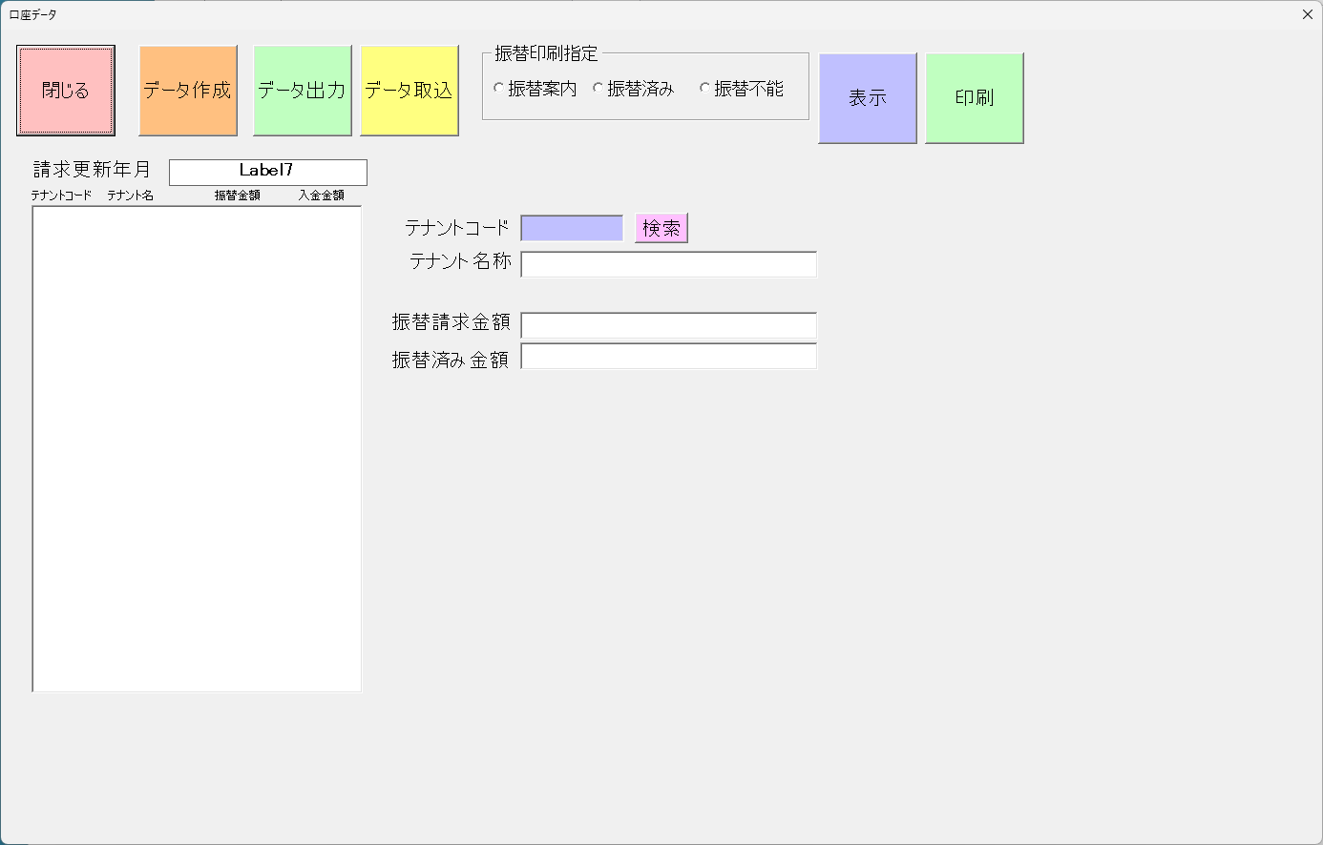
 |  |  |  | 閉じる | 画面を閉じてメニューへ戻る

 |  |  |  | データ作成 | 振替データを作成する

 |  |  |  | データ出力 | 全銀データを出力

 |  |  |  | データ取り込み | 全銀データを入力

 |  |  |  | 振替印刷指定 | 印刷を指定

 |  |  |  | 表示 | 振替印刷指定 対象を表示

 |  |  |  | 印刷 | 印刷をする

